Cargos
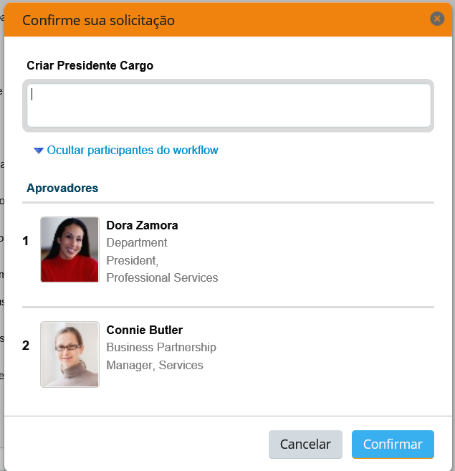
ID Cargo | Descrição | Posição | Descrição | Pessoa | Matricula SAP | Centro de custo | Descrição
Presidência
30000418 | Diretor Presidente | 40000010 | Presidente | Nildemar Secches | 42528 | 980100 | Conselho de Adm - AS
30000341 | Motorista Presidência | 40000314 | Motorista Presidência SPO | Paulo Cunha | 2223 | 8002 | Presidência
Diretoria de RH
30000203 | Diretor Recursos Humanos | 40034260 | Diretor Recursos Humanos | Gilberto Antonio | 1080 | 8002 | Presidência
Gerência CSP IAI
30000488 | Téc Administrativo I | 40032300 | Téc Adm I Contabilidade IAI | Analice Aragão | 137913 | 8571 | Contabilidade
30000273 | Ger Centro Serv Compartilhados | 40032068 | Ger Centro Serv Compartilhados | Joacildo Scarton
Gerência Tec Informações SPO
30000308 | Ger Rec Informações | 40014109 | Ger Rec Informações SPO
Diretoria Rel Institucionais SPO
30000204 | Diretor Rel Institucionais | 40000033 | Diretor Rel Institucionais SPO | Ricardo Menezes | 16204 | 8002 | Presidência
Relações Institucionais SPO
30000257 | Estagiário Nível Superior | 40021013/ Vazia | Estag Nív Sup Rel Inst SPO
30000431 | Secretária PL | 40014083 | Secretária PL Rel Inst SPO | Carla Alessandra Del Estal | 41799 | 8012 | Dir Adj Rel Instituc
Relações Institucionais VDA
30000595 | Téc Rel Públicas I | 40014244 / Vazia | Téc Rel Públicas I Rel Inst VD
Diretoria Tecnologia
30000207 | Diretor Tecnologia | 40000037 | Diretor Tecnologia | Luzi Benicio | 137474 | 980100 | Conselho de Adm - SA
Gerência Unidade Rio Claro
30000108 | Aux Administrativo XXX | 40034424 | Aux Adm II Adm Controle RCO | Luiz Ferreira | 14015 | 2201 | Adm Controle RCL
30000320 | Ger Unidade | 40014300 | Ger Unidade RCO | Fabricio Delgado | 45968 | 2201 | Adm Controle RCL
Coordenação Adm e Registr
30000489 | Téc Administrativo II | 40068855/ Vazia | Téc Adm II Diretoria Tecnol VDA

Aprovadores

